상품제안서
2달러이야기 행운의 우드디자인 액자시계 738 | 상품코드: S10170

 |  |  |  |  |  | 02-713-8555 | www.synergygift.co.kr
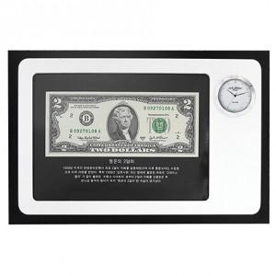

【상세/제작정보】 | 실크인쇄 2도부터 추가 2만원입니다

【인쇄/포장옵션】 | 실크 / 포장지포장

【공급단가】 | 수량 | 50~ | 300~ | 1,000~ | 2,000~
*VAT별도 | 단가 | 29,700원 | 28,600원 | 27,500원 | 26,400원

【상품 URL】 | https://www.synergygift.co.kr:443/src/goods_detail.php?gdno=7797

